Период возврата инвестиций
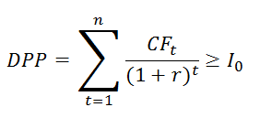
Дисконтированный срок окупаемости инвестиций (Discount Payback Period)
r | 29% | годовая

Период (год) | Первоначальные затраты, IC | Денежный поток, CF | Дисконтированный денежный поток, руб. | Дисконтированный денежный поток нарастающим итогом, руб.
1 | 37,912,495 | -1,099,653 | -850,663 | -850,663
2 | 41,622,555 | 10,676,174 | 6,388,812 | 5,538,149 | Инвестиции окупятся в первый же год
3 | 39,888,912 | 7,456,550 | 3,451,793 | 8,989,942

Первоначальные затраты, IC, руб.
Денежный поток, CF, руб.
Дисконтированный денежный поток нарастающим итогом, руб.

